SOP FORMU
 |  | EB3SOP4_EK SENSÖRLERİN DEVREYE ALINMASI TALİMATI |  |  | İLK YAYIM TARİHİ : 16.07.2025
 |  |  |  |  | REV. TARİHİ : -
 |  |  |  |  | DOK. NO : EB3SOP4
 |  | BAKIM VE TEKNİK OPERASYONLAR |  | SOP | REV.: 0 SAY : 1/1
KAPSAM : Ek sensörlerin devreye alınması talimatını içerir.
DİKKAT! SOP Formunda belirtilen adımların veya ekipmanların dışında çalışma yapmayınız. Farklı bir uygulama ile karşılaştığınızda kesinlikle müdahale etmeyiniz ve mutlaka ilk amirinize bilgi veriniz.
NO | İŞ ADIMI (Prosesin başından sonuna adım adım süreçler anlatılır. Siyah renk ile net ifadeler yazılır.) |  | DİKKAT EDİLECEK HUSUSLAR (Proses adımlarının her birinde Kalite, İş Güvenliği ve Çevre için dikkat edilmesi gereken çok önemli noktalara değinilir. Kaliteye veya Fireye etki edecek konular kırmızı renk, İSGÇ konular mavi renk ile yazılır.) | KULLANILAN EKİPMAN | FOTOĞRAFLAR
1 | Filmi sensörün içerisine rahatça geçecek şekilde yerleştirin. |  |  |  | 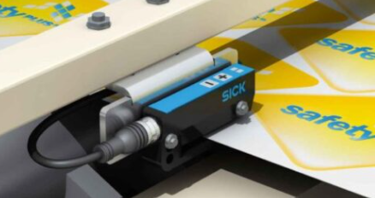
2 | Yeşil ve sarı ledler aynı anda yanıp sönene kadar Teach (Öğretme )butonuna basılı tutun. (2-7sn) |  |  |  | 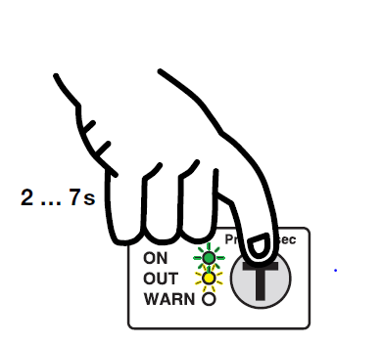
3 | Teach butonunu serbest bırakın ledler daha hızlı yanıp sönecektir. Öğretme süresi 6 sn dir.
4 | Makine dönmüyorsa da gergide olmalı, dönüyorsa hızı max:50m/dk olmalı.Öğretme sırasında ek sensörün içinden geçmelidir.
5 | Öğretme süresi dolduktan sonra sensör işlemi otomatik olarak bitirir ve yeşil led yanar. Eğer öğretme işlemi hatalı ise kırmızı led ( Warn lambası) yanar. Bu durumda öğretme işlemi tekrar yapılmalıdır.
6 | Aynı malzemede bobin geçişleri sırasında tekrar öğretme yapmaya gerek yoktur. Farklı bir malzeme (İş değişimi) ile çalışmaya geçilecekse öğretme işlemi tekrar yapılmalıdır. |  |  |  | 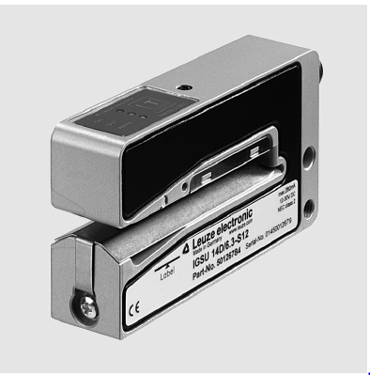
GEREKLİ EL ALETLERİ |  |  | GEREKLİ YARDIMCI EKİPMANLAR |  | GEREKLİ KİŞİSEL KORUYUCU DONANIMLAR
(EK SAYFALARDAKİ BÖLÜME AİT NUMARALAR YAZILMALIDIR) |  |  | (EK SAYFALARDAKİ BÖLÜME AİT NUMARALAR YAZILMALIDIR) |  | (EK SAYFALARDAKİ BÖLÜME AİT NUMARALAR YAZILMALIDIR)
HAZIRLAYAN |  |  | KONTROL EDEN |  | ONAYLAYAN
Mehmet Akif UZUN (BÖLÜM MÜHENDİSİ / ŞEFİ) |  |  | (İSGÇ) | (KALİTE GÜVENCE) | (BÖLÜM MÜDÜRÜ) / (KG VE LABORATUVARLAR MÜDÜRÜ)

